상품제안서
버팔로아파치칼라매트 | 상품코드: F06553

 |  |  |  |  |  | 02-412-0044 | www.easy1.co.kr
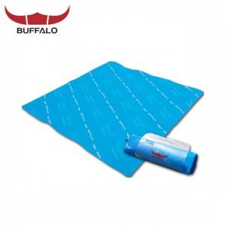

【상세/제작정보】 | 스티커부착가능(비용별도)

【인쇄/포장옵션】 | 기타 / 별도문의

【공급단가】 | 수량 | 100~ | 500~ | 1,000~ | 3,000~
*VAT별도 | 단가 | 6,750원 | 6,500원 | 6,250원 | 6,000원

【상품 URL】 | http://www.easy1.co.kr/src/goods_detail.php?gdno=6553

